ДИК Miros
 |  | Комерційна пропозиція

Код | Назва | ФОТО | Ціна, грн | Кіл-сть, шт | Сума, грн.
DIO-218 | Будиночок "Кролик Роджер" | 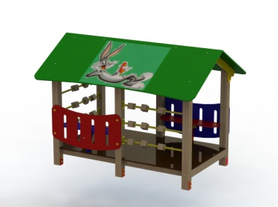 | 21000.00 | 1 | 21000.00 | Длинна: 2000 мм. Ширина: 1000 мм. Высота: 1700 мм.
DIO-110 | Качалка "Поні" | 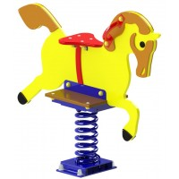 | 5160.00 | 1 | 5160.00 | Длина: 920 мм Ширина: 410 мм Высота: 700 мм
DIO-222 | Грибки для шагування |  | 3750.00 | 1 | 3750.00 | Длинна: 270 мм. Ширина: 270 мм. Высота: 400 мм.
DIO-108 | Качалка "Півник" | 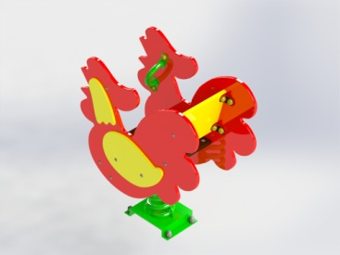 | 5213.00 | 1 | 5213.00 | Длина: 920 мм Ширина: 410 мм Высота: 700 мм
DIO-404 | Гімнастичний комплекс "Паровозик з вагончиками" | 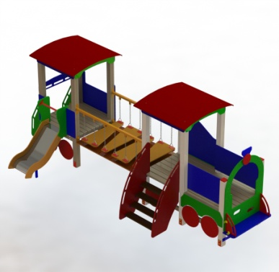 | 45500.00 | 1 | 45500.00 | Длинна: 7030 мм. Ширина: 1200 мм. Высота: 2065 мм.
DIO-618 | Лабіринт | 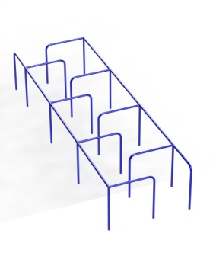 | 9575.00 | 1 | 9575.00 | Длинна: 5800 мм. Ширина: 1700 мм. Высота: 800 мм.
DIO-607 | Колода підвісна | 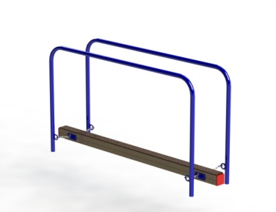 | 5000.00 | 1 | 5000.00 | Длинна: 2200 мм. Ширина: 545 мм. Высота: 1155 мм.
DIO-317 | Карусель друзів | 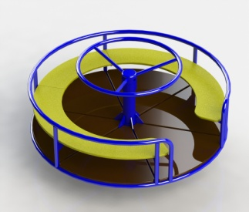 | 12938.00 | 1 | 12938.00 | д1600\835
Сума |  |  |  | 8 | 108136.00

 | Ціни вказані без урахування доставки, монтажу та ПДВ

